4448-1
工程款支付证书 |  |  |  |  |  |  |  |  |  |  |  |  |  |  | 本次
工程名称 |  | 潜山县X013徐龙线（黄柏大桥至龙关段）改造工程（Ⅱ标段） |  |  |  |  |  |  |  |  | 档案编号 |  | CD2016-088
合同金额 |  | 7,376,434.79 |  |  |  | 中标日期 | 2016.7.27 |  |  |  | 合作单位 |  | 程金胜13955688035 |  | CD2016-088 | 95 | 4448 | 潜山县X013徐龙线（黄柏大桥至龙关段）改造工程（Ⅱ标段） | 2016.7.27 | 7376434.79 | 阮 华 | 120日历天 | 潜山县 | 程金胜13955688035 | 程金胜13955688035 | 中标项目，投资协议原件在庐江 | √
决算金额 |  |  |  |  |  | 竣工日期 |  |  |  |  | ERP编号 |  | 4448
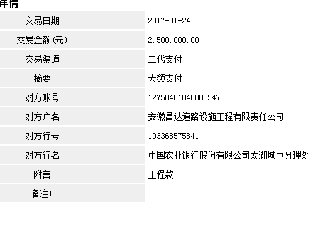
序号 | 工程款到账 |  |  | 开票情况 |  | 成本发票 | 扣管理费 |  | 代扣税金 |  | 其他扣款 |  | 实际支付
 | 日期 | 账户 | 金额 | 日期 | 金额 | 金额 | 比例 | 金额 | 税率 | 金额 | 金额 | 备注 | 户名 | 金额
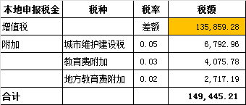
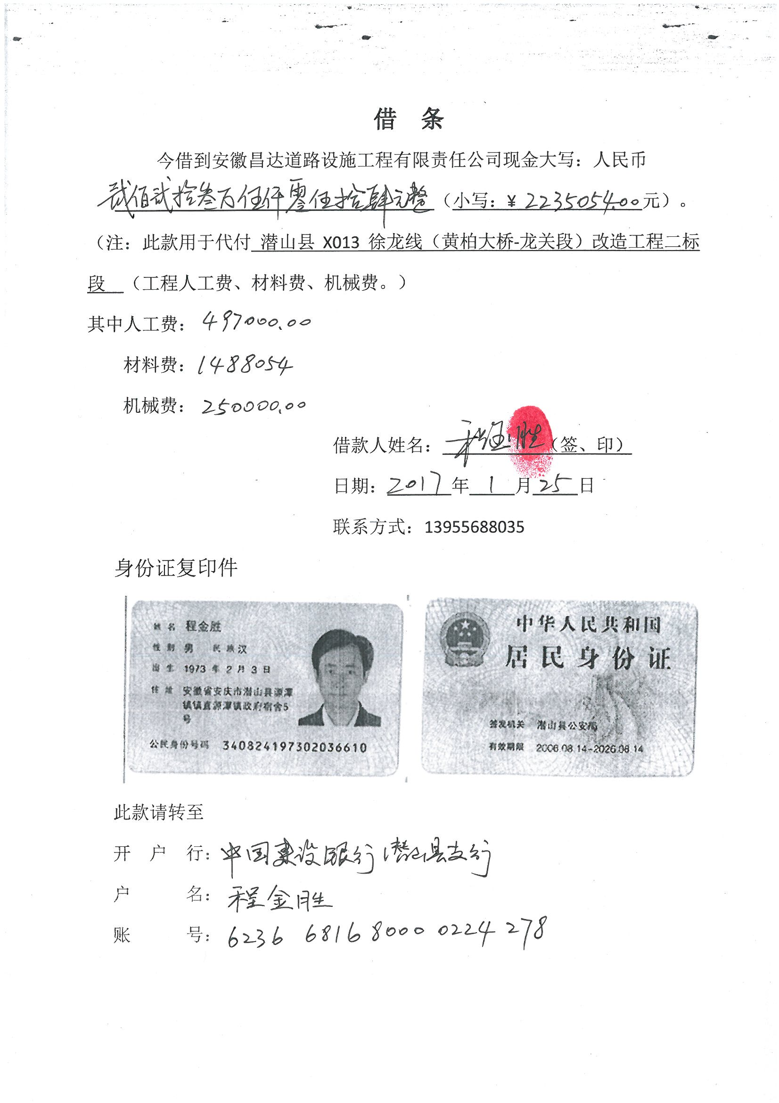
1 | 2017-01-24 | 中 | 2,500,000.00 | 2017-01-22 | 2,500,000.00 |  | 2% | 50,000.00 | 增值税及附加 | 149,445.21 | 500.00 | 2017.1.16外经证 |  | 2,235,054.79
 |  |  |  |  |  |  |  |  | 暂扣企业所得税6万5 |  | 65,000.00

 |  |  |  |  |  |  |  |  |  |  |  |  |  |  | 1、 | 中标通知书、施工合同原件在合肥；竣工验收报告原件在庐江 |  |  |  |  |  | 2、此次借条已提供 。？

合计 |  | - | 2,500,000.00 | - | 2,500,000.00 | 0.00 | - | 50,000.00 | - | 149,445.21 |  | - |  | 2,235,054.79 | 30.30%
本次支付金额 |  | 小写 | 2,235,054.79 |  |  |  | 支付账号 |  | 程金胜 （中国建设银行潜山县支行） |  |  |  |  |  | 完工证明？
 |  | 大写 | 2235054.79 |  |  |  |  |  | 6236 6816 8000 0224 278
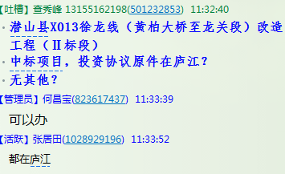
申请部门 意见 |  | 1、 | 中标项目，投资协议原件在庐江 |  |  |  |  |  | 2、此次借条已提供 。？
项目管理 意见 |  | 何总、朱总已同意支付（附表背面截图）。
财务审核 意见
质安稽查 意见 |  | 是□否□营改增项目，及材料款支付核实：
总经理审批

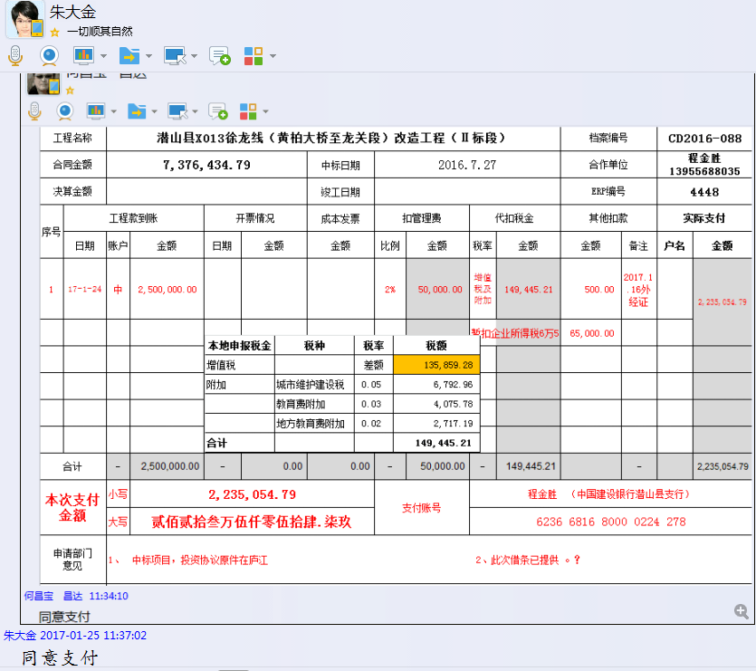

4448-(2)
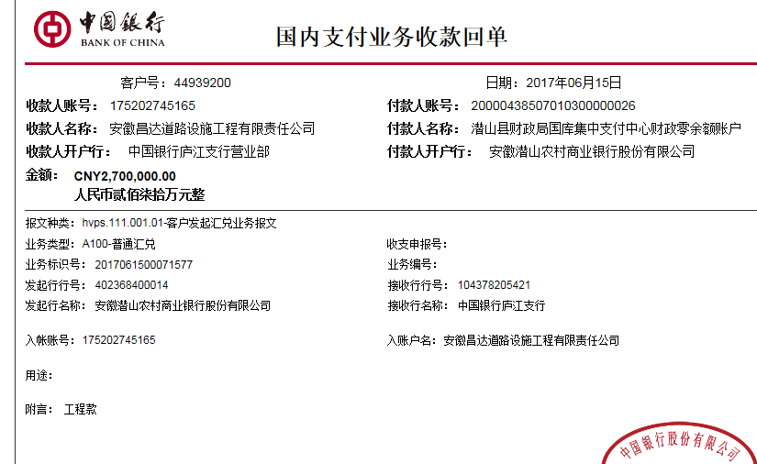
工程款支付证书 |  |  |  |  |  |  |  |  |  |  |  |  |  |  | 本次
工程名称 |  | 潜山县X013徐龙线（黄柏大桥至龙关段）改造工程（Ⅱ标段） |  |  |  |  |  |  |  |  | 档案编号 |  | CD2016-088
合同金额 |  | 7,376,434.79 |  |  |  | 中标日期 | 2016.7.27 |  |  |  | 合作单位 |  | 程金胜13955688035 |  | CD2016-088 | 95 | 4448 | 潜山县X013徐龙线（黄柏大桥至龙关段）改造工程（Ⅱ标段） | 2016.7.27 | 7376434.79 | 阮 华 | 120日历天 | 潜山县 | 程金胜13955688035 | 程金胜13955688035 | 中标项目，投资协议原件在庐江 | √
决算金额 |  |  |  |  |  | 竣工日期 |  |  |  |  | ERP编号 |  | 4448
序号 | 工程款到账 |  |  | 开票情况 |  | 成本发票 | 扣管理费 |  | 代扣税金 |  | 其他扣款 |  | 实际支付
 | 日期 | 账户 | 金额 | 日期 | 金额 | 金额 | 比例 | 金额 | 税率 | 金额 | 金额 | 备注 | 户名 | 金额
1 | 2017-01-24 | 中 | 2,500,000.00 | 2017-01-22 | 2,500,000.00 |  | 2% | 50,000.00 | 增值税及附加 | 149,445.21 | 500.00 | 2017.1.16外经证 |  | 2,235,054.79
 |  |  |  |  |  |  |  |  | 暂扣企业所得税6万5 |  | 65,000.00

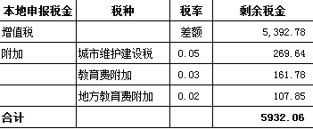
2 | 本次 退回上次暂扣企业所得税6万5 |  |  |  |  |  |  |  |  |  | -65,000.00 |  | 程金胜 | 2,161,539.24
 | 2017-06-15 | 中 | 2,700,000.00 | 2017-06-08 | 2,700,000.00 |  | 剩余全部管理费2% | 97,528.70 | 增值税及附加 | 5,932.06 | 0.00
 |  |  |  |  |  |  | 扣除剩余全部管理费=7376434.79*2%-50000=97528.7 |  |  |  |  |  | 材料 | 500,000.00

 |  |  |  |  |  |  |  |  |  |  |  |  |  |  |  |  |  |  |  |  |  | 2、此次借条已提供 。？

 |  |  |  |  |  |  |  |  |  |  |  |  |  |  |  |  |  | 147528.6958
 |  |  |  |  |  |  |  |  |  |  |  |  |  |  | 36.08% |  |  | 97,528.70
合计 |  | - | 5,200,000.00 | - | 5,200,000.00 | 0.00 | - | 147,528.70 | - | 155,377.27 | 500.00 | - |  | 4,896,594.03 | 完工证明？
本次支付金额 |  | 小写 | 2,661,539.24 |  | 程金胜 | 2,161,539.24 |  | 支付账号 | 程金胜 中国建设银行潜山县支行 6236 6816 8000 0224 278
 |  | 大写 | 2661539.24 |  | 材料 | 500,000.00 |  |  | 详见委托支付函
申请部门 意见 |  | 1、 | 中标项目，中标通知书、施工合同及投资协议原件在庐江； |  |  |  |  |  | 2、此次借条已提供 。？
项目管理 意见 |  | 何总、朱总已同意支付（附表背面截图）。
财务审核 意见
质安稽查 意见 |  | 是□否□营改增项目，及材料款支付核实：
总经理审批 |  |  |  |  |  |  | 董事长审批

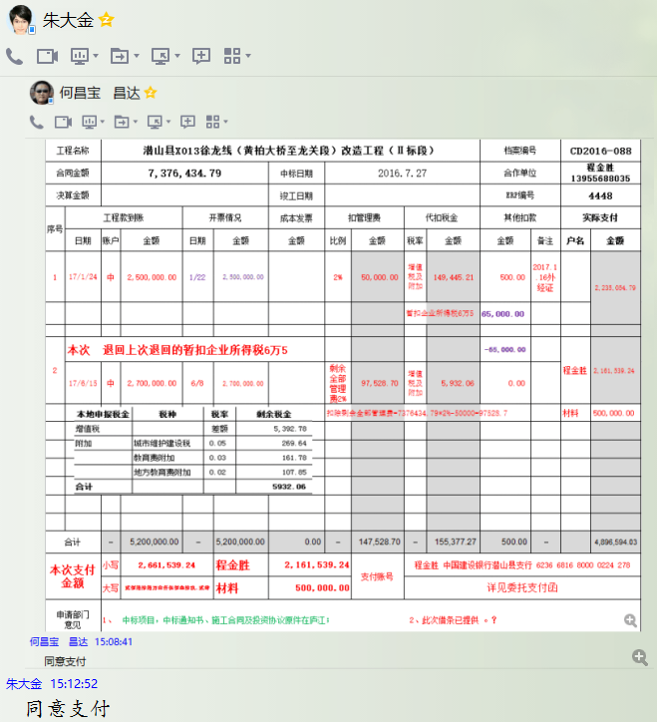

4448-(3)
工程款支付证书 |  |  |  |  |  |  |  |  |  |  |  |  |  |  | 本次
工程名称 |  | 潜山县X013徐龙线（黄柏大桥至龙关段）改造工程（Ⅱ标段） |  |  |  |  |  |  |  |  | 档案编号 |  | CD2016-088
合同金额 |  | 7,376,434.79 |  |  |  | 中标日期 | 2016.7.27 |  |  |  | 合作单位 |  | 程金胜13955688035 |  | CD2016-088 | 95 | 4448 | 潜山县X013徐龙线（黄柏大桥至龙关段）改造工程（Ⅱ标段） | 2016.7.27 | 7376434.79 | 阮 华 | 120日历天 | 潜山县 | 程金胜13955688035 | 程金胜13955688035 | 中标项目，投资协议原件在庐江 | √
决算金额 |  |  |  |  |  | 竣工日期 |  |  |  |  | ERP编号 |  | 4448
序号 | 工程款到账 |  |  | 开票情况 |  | 成本发票 | 扣管理费 |  | 代扣税金 |  | 其他扣款 |  | 实际支付
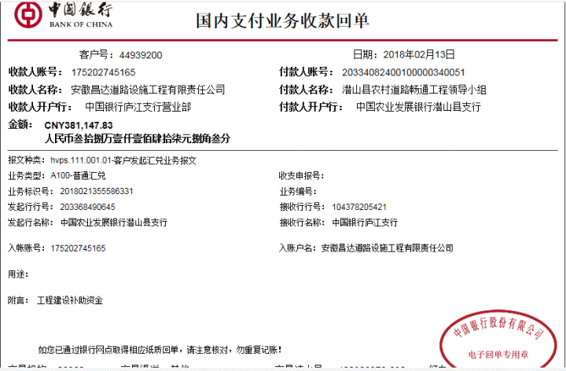
 | 日期 | 账户 | 金额 | 日期 | 金额 | 金额 | 比例 | 金额 | 税率 | 金额 | 金额 | 备注 | 户名 | 金额
1 | 2017-01-24 | 中 | 2,500,000.00 | 2017-01-22 | 2,500,000.00 |  | 2% | 50,000.00 | 增值税及附加 | 149,445.21 | 500.00 | 2017.1.16外经证 |  | 2,235,054.79
 |  |  |  |  |  |  |  |  | 暂扣企业所得税6万5 |  | 65,000.00

2 | 本次 退回上次暂扣企业所得税6万5 |  |  |  |  |  |  |  |  |  | -65,000.00 |  | 程金胜 | 2,161,539.24
 | 2017-06-15 | 中 | 2,700,000.00 | 2017-06-08 | 2,700,000.00 |  | 剩余全部管理费2% | 97,528.70 | 增值税及附加 | 5,932.06 | 0.00
 |  |  |  |  |  |  | 扣除剩余全部管理费=7376434.79*2%-50000=97528.7 |  |  |  |  |  | 材料 | 500,000.00
 | 本次
3 | 2018-02-13 | 中 | 381,147.83 | 2018-02-02 | 381,147.83 |  | 已扣完 | 0.00 | 增值税及附加 | 33,995.00 | 500.00 | 办理涉税 | 程金胜 | 300,000.00
 |  |  |  |  |  |  |  |  | 2018.1.29办理涉税事项报告表费用500；暂付30万，其余暂扣 |  | 46,652.83 | 暂扣

 |  |  |  |  |  |  |  |  |  |  |  |  |  |  |  |  |  |  |  |  |  | 2、此次借条已提供 。？

 |  |  |  |  |  |  |  |  |  |  |  |  |  |  |  |  |  | 147528.6958
 |  |  |  |  |  |  |  |  |  |  |  |  |  |  | 4.07% |  |  | 97,528.70
合计 |  | - | 5,581,147.83 | - | 5,581,147.83 | 0.00 | - | 147,528.70 | - | 189,372.27 | 47,652.83 | - |  | 5,196,594.03 | 完工证明？
本次支付金额 |  | 小写 | 300,000.00 |  | 程金胜 | 300,000.00 |  | 支付账号 | 程金胜 中国建设银行潜山县支行 6236 6816 8000 0224 278
 |  | 大写 | 300000 |  | 材料 | 0.00 |  |  | 详见委托支付函
申请部门 意见 |  | 1、 | 中标项目，中标通知书、施工合同及投资协议原件在庐江；
项目管理 意见 |  | 何总、朱总已同意支付（附表背面截图）。
财务审核 意见
质安稽查 意见 |  | 是□否□营改增项目，及材料款支付核实：
总经理审批 |  |  |  |  |  |  | 董事长审批

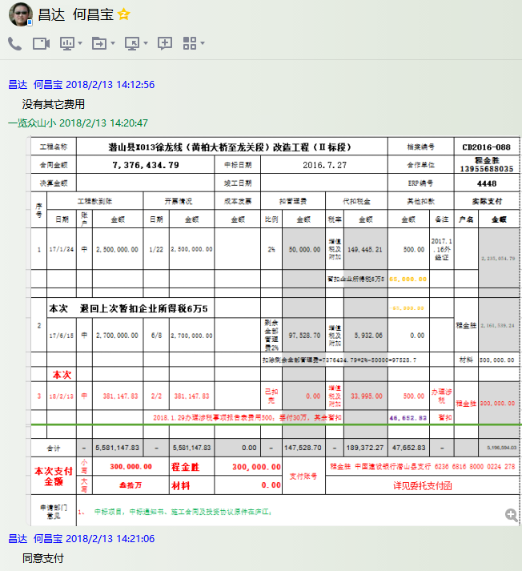

4-1
工程款支付证书 |  |  |  |  |  |  |  |  |  |  |  |  |  |  |  | 本次
工程名称 |  | 潜山县X013徐龙线（黄柏大桥至龙关段）改造工程（Ⅱ标段） |  |  |  |  |  |  |  |  | 档案编号 |  | CD2016-088
合同金额 |  | 7,376,434.79 |  |  |  | 中标日期 | 2016.7.27 |  |  |  | 合作单位 |  | 程金胜13955688035 |  |  | CD2016-088 | 95 | 4448 | 潜山县X013徐龙线（黄柏大桥至龙关段）改造工程（Ⅱ标段） | 2016.7.27 | 7376434.79 | 阮 华 | 120日历天 | 潜山县 | 程金胜13955688035 | 程金胜13955688035 | 中标项目，投资协议原件在庐江 | √
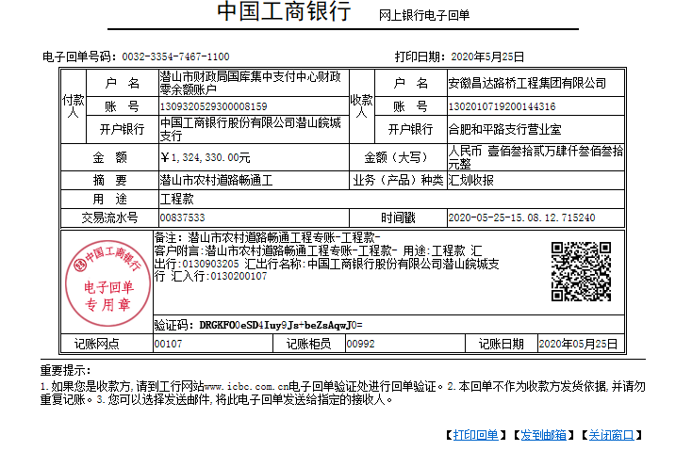
决算金额 |  | 7,268,924.06 |  |  |  | 竣工日期 |  |  |  |  | ERP编号 |  | 4448
序号 | 工程款到账 |  |  | 开票情况 |  | 成本发票 | 扣管理费 |  | 代扣税金 |  | 其他扣款 |  | 实际支付
 | 日期 | 账户 | 金额 | 日期 | 金额 | 金额 | 比例 | 金额 | 税率 | 金额 | 金额 | 备注 | 户名 | 金额
1 | 2017-01-24 | 中 | 2,500,000.00 | 2017-01-22 | 2,500,000.00 |  | 2% | 50,000.00 | 增值税及附加 | 149,445.21 | 500.00 | 2017.1.16外经证 |  | 2,235,054.79
 |  |  |  |  |  |  |  |  | 暂扣企业所得税6万5 |  | 65,000.00

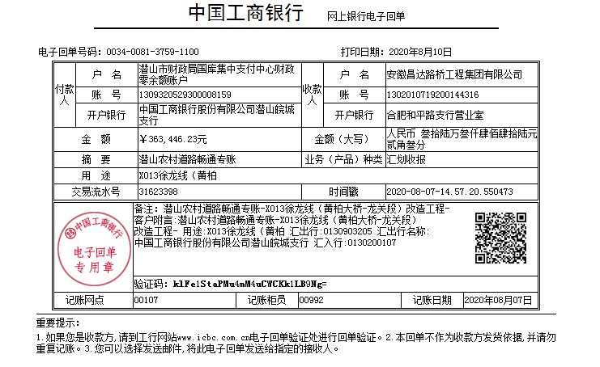
2 | 本次 退回上次暂扣企业所得税6万5 |  |  |  |  |  |  |  |  |  | -65,000.00 |  | 程金胜 | 2,161,539.24
 | 2017-06-15 | 中 | 2,700,000.00 | 2017-06-08 | 2,700,000.00 |  | 剩余全部管理费2% | 97,528.70 | 增值税及附加 | 5,932.06 | 0.00
 |  |  |  |  |  |  | 扣除剩余全部管理费=7376434.79*2%-50000=97528.7 |  |  |  |  |  | 材料 | 500,000.00

3 | 2018-02-13 | 中 | 381,147.83 | 2018-02-02 | 381,147.83 |  | 已扣完 | 0.00 | 增值税及附加 | 33,995.00 | 500.00 | 办理涉税 | 程金胜 | 300,000.00
 |  |  |  |  |  |  |  |  | 2018.1.29办理涉税事项报告表费用500；暂付30万，其余暂扣 |  | 46,652.83 | 暂扣
 | 本次
4 | 2020-05-25 | 工 | 1,324,330.00 |  |  |  | 已扣完 | 0.00 |  | 113,079.19 | 200.00 | 转账费 | 怀宁县枫林生态农林有限公司-碎石 开户行：中国建行怀宁支行 账号：3400 1684 1080 5300 036 | 750,000.00
 | 2020-08-10 | 工 | 363,446.23 |  |  | 潜山市环河西路（西河大桥-S342 段改建工程）：资质7000+技术标2000+商务标1000+马兰辉出场300+转账手续费100=10400（公司代打80万利息*1%=8000） |  |  |  |  | 18,400.00 |  |  |  |  | 6331147.83
 |  |  |  |  |  |  |  |  |  |  |  |  |  |  |  | 0.87098830277 |  |  | 1.0026102152 |  |  |  | 2、此次借条已提供 。？
 |  |  |  |  |  |  |  |  |  |  | -46,652.83 | 退暂扣 |  |  |  | 489303.64
 |  |  |  |  |  |  |  |  |  |  | 500.00 | 外经证费用 |  |  | 852249.87 | 1
 |  |  |  |  |  |  |  |  |  |  |  |  |  |  |  |  |  |  | 147528.6958
 |  |  |  |  |  |  |  |  |  |  |  |  |  |  |  | 10.17% |  |  | 97,528.70
合计 |  | - | 7,268,924.06 | - | 5,581,147.83 | 0.00 | - | 147,528.70 | - | 302,451.46 | 20,100.00 | - |  | 5,946,594.03 | 442,650.81 | 完工证明？
本次支付金额 |  | 小写 | 750,000.00 |  |  |  |  | 支付账号 | 程金胜 中国建设银行潜山县支行 6236 6816 8000 0224 278
 |  | 大写 | 750000 |  |  |  |  |  | 详见委托支付函 |  |  |  |  |  | 1,602,249.87
申请部门 意见 |  | 1、 | 中标项目，中标通知书、施工合同及投资协议原件、审计原件在合肥、交工原件、结算承诺书、不领章承诺书；
项目管理 意见 |  | 何总、朱总已同意支付（附表背面截图）。
财务审核 意见
质安稽查 意见 |  | 是□否□营改增项目，及材料款支付核实：
总经理审批 |  |  |  |  |  |  | 董事长审批

4-2
工程款支付证书 |  |  |  |  |  |  |  |  |  |  |  |  |  |  |  |  | 本次
工程名称 |  | 潜山县X013徐龙线（黄柏大桥至龙关段）改造工程（Ⅱ标段） |  |  |  |  |  |  |  |  |  | 档案编号 |  | CD2016-088
合同金额 |  | 7,376,434.79 |  |  |  |  | 中标日期 | 2016.7.27 |  |  |  | 合作单位 |  | 程金胜13955688035 |  |  | CD2016-088 | 95 | 4448 | 潜山县X013徐龙线（黄柏大桥至龙关段）改造工程（Ⅱ标段） | 2016.7.27 | 7376434.79 | 阮 华 | 120日历天 | 潜山县 | 程金胜13955688035 | 程金胜13955688035 | 中标项目，投资协议原件在庐江 | √
决算金额 |  | 7,268,924.06 |  |  |  |  | 竣工日期 |  |  |  |  | ERP编号 |  | 4448
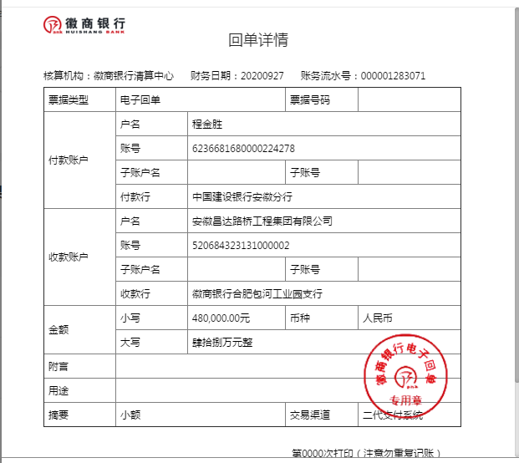
序号 | 工程款到账 |  |  |  | 开票情况 |  | 成本发票 | 扣管理费 |  | 代扣税金 |  | 其他扣款 |  | 实际支付
 | 日期 | 账户 | 周转金 | 金额 | 日期 | 金额 | 金额 | 比例 | 金额 | 税率 | 金额 | 金额 | 备注 | 户名 | 金额
1 | 2017-01-24 | 中 |  | 2,500,000.00 | 2017-01-22 | 2,500,000.00 |  | 2% | 50,000.00 | 增值税及附加 | 149,445.21 | 500.00 | 2017.1.16外经证 |  | 2,235,054.79
 |  |  |  |  |  |  |  |  |  | 暂扣企业所得税6万5 |  | 65,000.00

2 | 本次 退回上次暂扣企业所得税6万5 |  |  |  |  |  |  |  |  |  |  | -65,000.00 |  | 程金胜 | 2,161,539.24
 | 2017-06-15 | 中 |  | 2,700,000.00 | 2017-06-08 | 2,700,000.00 |  | 剩余全部管理费2% | 97,528.70 | 增值税及附加 | 5,932.06 | 0.00
 |  |  |  |  |  |  |  | 扣除剩余全部管理费=7376434.79*2%-50000=97528.7 |  |  |  |  |  | 材料 | 500,000.00

3 | 2018-02-13 | 中 |  | 381,147.83 | 2018-02-02 | 381,147.83 |  | 已扣完 | 0.00 | 增值税及附加 | 33,995.00 | 500.00 | 办理涉税 | 程金胜 | 300,000.00
 |  |  |  |  |  |  |  |  |  | 2018.1.29办理涉税事项报告表费用500；暂付30万，其余暂扣 |  | 46,652.83 | 暂扣
4 | 2020-05-25 | 工 |  | 1,324,330.00 |  |  |  | 已扣完 | 0.00 |  | 113,079.19 | 200.00 | 转账费 | 怀宁县枫林生态农林有限公司-碎石 开户行：中国建行怀宁支行 账号：3400 1684 1080 5300 036 | 750,000.00
 | 2020-08-10 | 工 |  | 363,446.23 |  |  | 潜山市环河西路（西河大桥-S342 段改建工程）：资质7000+技术标2000+商务标1000+马兰辉出场300+转账手续费100=10400（公司代打80万利息*1%=8000） |  |  |  |  | 18,400.00 |  |  |  |  | 6331147.83
 |  |  |  |  |  |  |  |  |  |  |  |  |  |  |  |  | 0.87098830277 |  |  | 1.0026102152 |  |  |  | 2、此次借条已提供 。？
 |  |  |  |  |  |  |  |  |  |  |  | -46,652.83 | 退暂扣 |  |  |  | 489303.64
 |  |  |  |  |  |  |  |  |  |  |  | 500.00 | 外经证费用 |  |  | 852249.87 | 1
5 | 2020-09-27 | 徽 | 480,000.00 |  |  |  |  |  |  |  |  | 200.00 | 转账费 | 方伟-机械 开户行：建设银行宿松县支行 账号：6217 0016 8001 4162 517 | 240,000.00 |  |  |  |  | 147528.6958
 |  |  |  |  |  |  |  |  |  |  |  |  |  | 叶兵-机械 开户行：建设银行潜山市支行 账号：6217 0016 8000 9048 598 | 240,000.00 |  | 6.51% |  |  | 97,528.70
合计 |  | - |  | 7,268,924.06 | - | 5,581,147.83 | 0.00 | - | 147,528.70 | - | 302,451.46 | 20,300.00 | - |  | 6,426,594.03 | 442,650.81 | 完工证明？
本次支付金额 |  | 小写 |  | 480,000.00 |  |  |  |  | 支付账号 | 程金胜 中国建设银行潜山县支行 6236 6816 8000 0224 278
 |  | 大写 |  | 480000 |  |  |  |  |  | 详见委托支付函 |  |  |  |  |  | 1,602,249.87
申请部门 意见 |  | 1、 |  | 中标项目，中标通知书、施工合同及投资协议原件、审计原件在合肥、交工原件、结算承诺书、不领章承诺书；
项目管理 意见 |  | 何总、朱总已同意支付（附表背面截图）。
财务审核 意见
质安稽查 意见 |  | 是□否□营改增项目，及材料款支付核实：
总经理审批 |  |  |  |  |  |  |  | 董事长审批

4-3
工程款支付证书 |  |  |  |  |  |  |  |  |  |  |  |  |  |  |  |  | 本次
工程名称 |  | 潜山县X013徐龙线（黄柏大桥至龙关段）改造工程（Ⅱ标段） |  |  |  |  |  |  |  |  |  | 档案编号 |  | CD2016-088
合同金额 |  | 7,376,434.79 |  |  |  |  | 中标日期 | 2016.7.27 |  |  |  | 合作单位 |  | 程金胜13955688035 |  |  | CD2016-088 | 95 | 4448 | 潜山县X013徐龙线（黄柏大桥至龙关段）改造工程（Ⅱ标段） | 2016.7.27 | 7376434.79 | 阮 华 | 120日历天 | 潜山县 | 程金胜13955688035 | 程金胜13955688035 | 中标项目，投资协议原件在庐江 | √
决算金额 |  | 7,268,924.06 |  |  |  |  | 竣工日期 |  |  |  |  | ERP编号 |  | 4448
序号 | 工程款到账 |  |  |  | 开票情况 |  | 成本发票 | 扣管理费 |  | 代扣税金 |  | 其他扣款 |  | 实际支付
 | 日期 | 账户 | 周转金 | 金额 | 日期 | 金额 | 金额 | 比例 | 金额 | 税率 | 金额 | 金额 | 备注 | 户名 | 金额
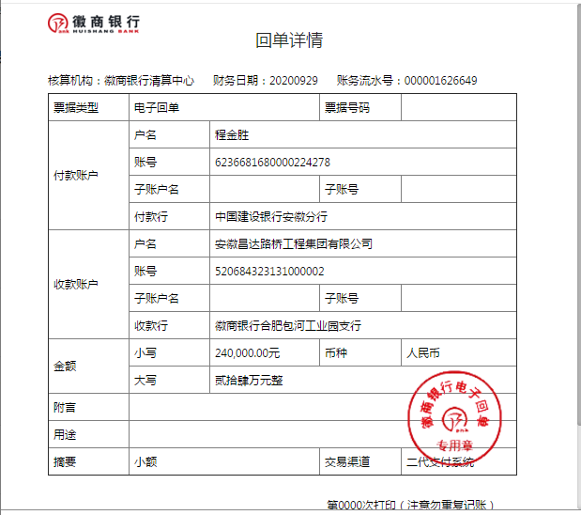
1 | 2017-01-24 | 中 |  | 2,500,000.00 | 2017-01-22 | 2,500,000.00 |  | 2% | 50,000.00 | 增值税及附加 | 149,445.21 | 500.00 | 2017.1.16外经证 |  | 2,235,054.79
 |  |  |  |  |  |  |  |  |  | 暂扣企业所得税6万5 |  | 65,000.00

2 | 本次 退回上次暂扣企业所得税6万5 |  |  |  |  |  |  |  |  |  |  | -65,000.00 |  | 程金胜 | 2,161,539.24
 | 2017-06-15 | 中 |  | 2,700,000.00 | 2017-06-08 | 2,700,000.00 |  | 剩余全部管理费2% | 97,528.70 | 增值税及附加 | 5,932.06 | 0.00
 |  |  |  |  |  |  |  | 扣除剩余全部管理费=7376434.79*2%-50000=97528.7 |  |  |  |  |  | 材料 | 500,000.00

3 | 2018-02-13 | 中 |  | 381,147.83 | 2018-02-02 | 381,147.83 |  | 已扣完 | 0.00 | 增值税及附加 | 33,995.00 | 500.00 | 办理涉税 | 程金胜 | 300,000.00
 |  |  |  |  |  |  |  |  |  | 2018.1.29办理涉税事项报告表费用500；暂付30万，其余暂扣 |  | 46,652.83 | 暂扣
4 | 2020-05-25 | 工 |  | 1,324,330.00 |  |  |  | 已扣完 | 0.00 |  | 113,079.19 | 200.00 | 转账费 | 怀宁县枫林生态农林有限公司-碎石 开户行：中国建行怀宁支行 账号：3400 1684 1080 5300 036 | 750,000.00
 | 2020-08-10 | 工 |  | 363,446.23 |  |  |  |  |  |  |  | 18,400.00 |  |  |  |  | 6331147.83
 |  |  |  |  |  |  |  |  |  |  |  |  |  |  |  |  | 0.87098830277 |  |  | 1.0026102152 |  |  |  | 2、此次借条已提供 。？
 |  |  |  |  |  |  |  |  |  |  |  | -46,652.83 | 退暂扣 |  |  |  | 489303.64
 |  |  |  |  |  |  |  |  |  |  |  | 500.00 | 外经证费用 |  |  | 852249.87 | 1
5 | 2020-09-27 | 徽 | 480,000.00 |  |  |  |  |  |  |  |  | 200.00 | 转账费 | 方伟-机械 开户行：建设银行宿松县支行 账号：6217 0016 8001 4162 517 | 240,000.00 |  |  |  |  | 147528.6958
 |  |  |  |  |  |  |  |  |  |  |  |  |  | 叶兵-机械 开户行：建设银行潜山市支行 账号：6217 0016 8000 9048 598 | 240,000.00 |  | 3.25% |  |  | 97,528.70
6 | 2020-09-29 | 徽 | 240,000.00 |  |  |  |  |  |  |  |  | 100.00 | 转账费 | 江李和-机械 开户行：邮政储蓄银行潜山开发区支行 账号：6221 8036 8000 1245 954 | 240,000.00

合计 |  | - | 720000 | 7,268,924.06 | - | 5,581,147.83 | 0.00 | - | 147,528.70 | - | 302,451.46 | 20,400.00 | - |  | 6,666,594.03 | 442,650.81 | 完工证明？
本次支付金额 |  | 小写 |  | 240,000.00 |  |  |  |  | 支付账号 | 程金胜 中国建设银行潜山县支行 6236 6816 8000 0224 278
 |  | 大写 |  | 240000 |  |  |  |  |  | 详见委托支付函 |  |  |  |  |  | 1,602,249.87
申请部门 意见 |  | 1、 |  | 中标项目，中标通知书、施工合同及投资协议原件、审计原件在合肥、交工原件、结算承诺书、不领章承诺书；
项目管理 意见 |  | 何总、朱总已同意支付（附表背面截图）。
财务审核 意见
质安稽查 意见 |  | 是□否□营改增项目，及材料款支付核实：
总经理审批 |  |  |  |  |  |  |  | 董事长审批

4-4
工程款支付证书 |  |  |  |  |  |  |  |  |  |  |  |  |  |  |  |  | 本次
工程名称 |  | 潜山县X013徐龙线（黄柏大桥至龙关段）改造工程（Ⅱ标段） |  |  |  |  |  |  |  |  |  | 档案编号 |  | CD2016-088
合同金额 |  | 7,376,434.79 |  |  |  |  | 中标日期 | 2016.7.27 |  |  |  | 合作单位 |  | 程金胜13955688035 |  |  | CD2016-088 | 95 | 4448 | 潜山县X013徐龙线（黄柏大桥至龙关段）改造工程（Ⅱ标段） | 2016.7.27 | 7376434.79 | 阮 华 | 120日历天 | 潜山县 | 程金胜13955688035 | 程金胜13955688035 | 中标项目，投资协议原件在庐江 | √
决算金额 |  | 7,268,924.06 |  |  |  |  | 竣工日期 |  |  |  |  | ERP编号 |  | 4448
序号 | 工程款到账 |  |  |  | 开票情况 |  | 成本发票 | 扣管理费 |  | 代扣税金 |  | 其他扣款 |  | 实际支付
 | 日期 | 账户 | 周转金 | 金额 | 日期 | 金额 | 金额 | 比例 | 金额 | 税率 | 金额 | 金额 | 备注 | 户名 | 金额
1 | 2017-01-24 | 中 |  | 2,500,000.00 | 2017-01-22 | 2,500,000.00 |  | 2% | 50,000.00 | 增值税及附加 | 149,445.21 | 500.00 | 2017.1.16外经证 |  | 2,235,054.79
 |  |  |  |  |  |  |  |  |  | 暂扣企业所得税6万5 |  | 65,000.00

2 | 本次 退回上次暂扣企业所得税6万5 |  |  |  |  |  |  |  |  |  |  | -65,000.00 |  | 程金胜 | 2,161,539.24
 | 2017-06-15 | 中 |  | 2,700,000.00 | 2017-06-08 | 2,700,000.00 |  | 剩余全部管理费2% | 97,528.70 | 增值税及附加 | 5,932.06 | 0.00
 |  |  |  |  |  |  |  | 扣除剩余全部管理费=7376434.79*2%-50000=97528.7 |  |  |  |  |  | 材料 | 500,000.00

3 | 2018-02-13 | 中 |  | 381,147.83 | 2018-02-02 | 381,147.83 |  | 已扣完 | 0.00 | 增值税及附加 | 33,995.00 | 500.00 | 办理涉税 | 程金胜 | 300,000.00
 |  |  |  |  |  |  |  |  |  | 2018.1.29办理涉税事项报告表费用500；暂付30万，其余暂扣 |  | 46,652.83 | 暂扣
4 | 2020-05-25 | 工 |  | 1,324,330.00 |  |  |  | 已扣完 | 0.00 |  | 113,079.19 | 200.00 | 转账费 | 怀宁县枫林生态农林有限公司-碎石 开户行：中国建行怀宁支行 账号：3400 1684 1080 5300 9036 | 750,000.00
 | 2020-08-10 | 工 |  | 363,446.23 |  |  |  |  |  |  |  | 18,400.00 |  |  |  |  | 6331147.83
 |  |  |  |  |  |  |  |  |  |  |  |  |  |  |  |  | 0.87098830277 |  |  | 1.0026102152 |  |  |  | 2、此次借条已提供 。？
 |  |  |  |  |  |  |  |  |  |  |  | -46,652.83 | 退暂扣 |  |  |  | 489303.64
 |  |  |  |  |  |  |  |  |  |  |  | 500.00 | 外经证费用 |  |  | 852249.87 | 1
5 | 2020-09-27 | 徽 | 480,000.00 |  |  |  |  |  |  |  |  | 200.00 | 转账费 | 方伟-机械 开户行：建设银行宿松县支行 账号：6217 0016 8001 4162 517 | 240,000.00 |  |  |  |  | 147528.6958
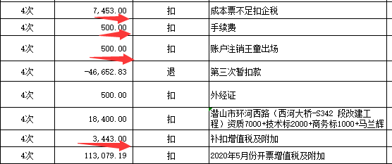
 |  |  |  |  |  |  |  |  |  |  |  |  |  | 叶兵-机械 开户行：建设银行潜山市支行 账号：6217 0016 8000 9048 598 | 240,000.00 |  | 11.39% |  |  | 97,528.70
6 | 2020-09-29 | 徽 | 240,000.00 |  |  |  |  |  |  |  |  | 100.00 | 转账费 | 江李和-机械 开户行：邮政储蓄银行潜山开发区支行 账号：6221 8036 8000 1245 954 | 240,000.00
7 | 2020-10-13 |  |  |  |  |  |  |  |  |  | 10,896.00 | 300.00 | 转账费 | 怀宁县枫林生态农林有限公司-碎石 开户行：中国建行怀宁支行 账号：3400 1684 1080 5300 9036 | 810,000.00
 |  |  |  |  |  |  |  |  |  |  |  | 500.00 | 王童出场 | 程金胜 开户行：建行潜山支行 账号：6236 6816 8000 0224 278 | 30,253.87

合计 |  | - | 720000 | 7,268,924.06 | - | 5,581,147.83 | 0.00 | - | 147,528.70 | - | 313,347.46 | 21,200.00 | - |  | 7,506,847.90 | 442,650.81
本次支付金额 |  | 小写 |  | 840,253.87 |  |  |  |  | 支付账号 | 程金胜 中国建设银行潜山县支行 6236 6816 8000 0224 278
 |  | 大写 |  | 840253.87 |  |  |  |  |  | 详见委托支付函 |  |  |  |  |  | 1,602,249.87
申请部门 意见 |  | 1、 |  | 中标项目，中标通知书、施工合同及投资协议原件、审计原件在合肥、交工原件、结算承诺书、不领章承诺书；
项目管理 意见 |  | 何总、朱总已同意支付（附表背面截图）。
财务审核 意见
质安稽查 意见 |  | 是□否□营改增项目，及材料款支付核实：
总经理审批 |  |  |  |  |  |  |  | 董事长审批

